상품제안서
5쪽 종합형메모잇(주문제작형) | 상품코드: F05608

 |  |  |  |  |  |  | 02-412-0044 | www.easy1.co.kr
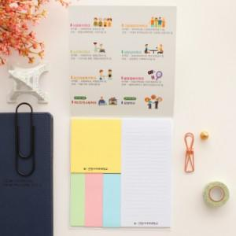

【상세/제작정보】 | 다양한 크기로 구성되어 있어 활용도 높은 메모잇

【인쇄/포장옵션】 | 풀칼라 / OPP(비닐)

【공급단가】 | 수량 | 1,000~ | 2,000~ | 3,000~ | 5,000~ | 10,000~
*VAT별도 | 20매 | 870원 | 860원 | 840원 | 810원 | 800원
 | 30매 | 1,060원 | 1,040원 | 1,020원 | 990원 | 970원
 | 50매 | 1,500원 | 1,470원 | 1,440원 | 1,400원 | 1,380원

【상품 URL】 | http://www.easy1.co.kr/src/goods_detail.php?gdno=5608

